1 Первичная обработка данных
Первичная обработка данных

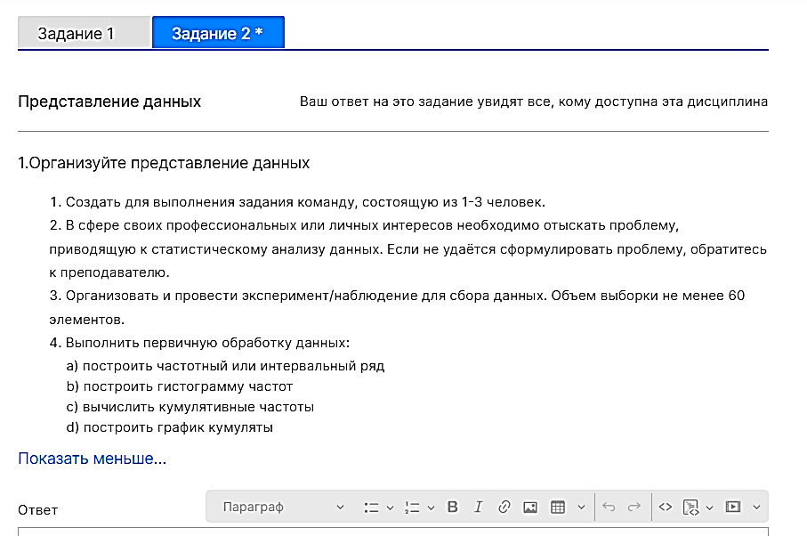
Возраст 1-го ребёнка |  | Анализирую данные о возрасте детей ЛПР, что взял из моей модели данных.
5 |  |  |  | 1) Скопировал столбцы данных
6 |  |  |  | Возраст детей на этот лист
6 |  |  |  | 2) Каждый столбец привратил в таблицу
6 |  |  |  | 3) Настроил фильтры
6
6 |  |  |  | 4) Так как разброс возраста большой составляю интервальный ряд
6 |  |  |  | Средние значения диапозонов | 2 | 6.5 | 12.5 | 17.5 | 22.5
7 |  |  |  | Возраст | (1;5] | (5;10] | (10;15] | (15;20] | (20;25]
7 |  |  |  | Частота | 10 | 50 | 30 | 2 | 2
7 |  |  |  | Кумулятивная | 10 | 60 | 90 | 92 | 94
7 |  |  |  | Медиана | 47 | 47 | 47 | 47 | 47
8 |  |  |  |  |  |  | медиана кумуляты |  | 47
8 |  | Средние значения диапозонов - по оси х
8 |  | Значения медианы по оси у
8 |  | График кумуляты - по соответствующим координатам точек х у
8
Кумулята возраста детей
8
8
8
8
8
8
8
9
9
9
9
9
9
10
10
10 |  | х - диапозоны возрастов
10 |  | у - частоты возрастов
10
Гистограмма частот возрастов
10
10
11
11
11
11
11
11
11
11
11
11
11
11
11
11
12
12
12
12
12
12
13
14
14
14
14
14
14
19
20
21
23

Возраст 2-го ребёнка
2
3
4
4
4
5
5
5
5
6
6
6
6
7
8
8
8
9
10
10
11
14
15
27

Возраст 3-го ребёнка
7
7
8
8
 | Примечание: Мне следовало объединить данные о возрасте всех детей в 1 таблицу.
 | Так рассчёты было бы легче производить

 | Сделаю так ниже

 | Возраст детей |  | Частоты всех возрастов детей
 | 2 |  | Возраст | Частота
 | 3 |  | 2 | 1
 | 4 |  | 3 | 1
 | 4 |  | 4 | 3
 | 4 |  | 5 | 5
 | 5 |  | 6 | 10
 | 5 |  | 7 | 7
 | 5 |  | 8 | 17 | Мода
 | 5 |  | 9 | 7
 | 5 |  | 10 | 9
 | 6 |  | 11 | 15
 | 6 |  | 12 | 6
 | 6 |  | 13 | 1
 | 6 |  | 14 | 7
 | 6 |  | 15 | 1
 | 6 |  | 19 | 1
 | 6 |  | 20 | 1
 | 6 |  | 21 | 1
 | 6 |  | 23 | 1
 | 6 |  | 27 | 1
 | 7
 | 7
 | 7
 | 7
 | 7
 | 7
 | 7
 | 8
 | 8
 | 8
 | 8
 | 8
 | 8
 | 8
 | 8
 | 8
 | 8
 | 8
 | 8
 | 8
 | 8
 | 8
 | 8
 | 8
 | 9
 | 9
 | 9
 | 9
 | 9
 | 9
 | 9
 | 10
 | 10
 | 10
 | 10
 | 10
 | 10
 | 10
 | 10
 | 10
 | 11
 | 11
 | 11
 | 11
 | 11
 | 11
 | 11
 | 11
 | 11
 | 11
 | 11
 | 11
 | 11
 | 11
 | 11
 | 12
 | 12
 | 12
 | 12
 | 12
 | 12
 | 13
 | 14
 | 14
 | 14
 | 14
 | 14
 | 14
 | 14
 | 15
 | 19
 | 20
 | 21
 | 23
 | 27

2 Исследовательский анализ дан
Исследовательский анализ данных

1 Анализ характеристик положения
Характеристика | Обозначение | Значение | Что характерезует | Как вычисляется
Мода | Mо | 8 | Наиболее часто встречающееся значение | Число с максимальной частотой
Медиана | Me | 9 | Число, половина элементов набора данных не меньше него, а другая половина не больше | 1. Набор данных упорядочивается по возрастанию 2. Если число эл. в наборе данных - нечётное, то значение по середине и есть медиана. 3. Если число эл. В наборе - чётное, то ср. ар. Значений по середине и есть медиана.
Математическое ожидание | μ | 9.6 | ср. ар. всех эл. Набора | ср. ар. всех эл. Набора Также, как и выборочное среднее
Выборочное среднее (Среднее) | x¯ | 9.6 | ср. ар. всех эл. набора | ср. ар. всех эл. набора
Первый квартиль | Q1 | 7 | Значения эл. Набора данных делящие набор данных на части, где часть эл. Имеет меньшее значение, а часть - большее, чем значение квартиля | ((n + 1) / 4) -й элемент упорядоченного набора данных | 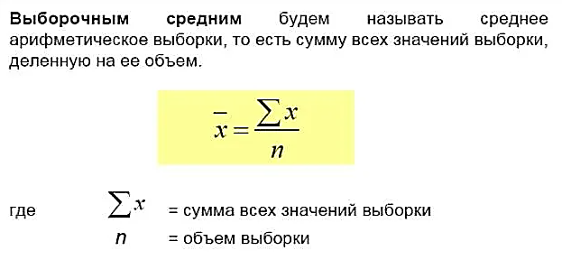
Третий квартиль | Q3 | 11 |  | (3(n + 1) / 4) -й элемент упорядоченного набора данных

2 Анализ характеристики разброса
Характеристика | Обозначение | Значение | Что характерезует | Как вычисляется
Межквартальный размах (размах) | IQR | 4 | Размах, т.е. разность между Q3 и Q1. Применяется для отсеивания искажений в значениях эл. Набора данных, что находятся в первых и последних 25% эл. Набора данных | Q3 - Q1
Дисперсия генеральной совокупности (Генеральная дисперсия) | σ² | 16.6 | Характеризует разброс значений относительно среднего (Математического ожидания)
Дисперсия выброчной совокупности (Выборочная дисперсия) | s² | 16.8 | Характеризует разброс значений относительно среднего (Математического ожидания) | 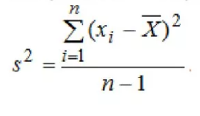 | Дисперсия генеральной совокупности и Среднеквадратичное отклонение генеральной совокупности Дисперсия выборочной совокупности и Среднеквадратичное отклонение выборочной дисперсии Эти понятия используются вместе друг с другом (попарно). Т.к. при анализе данных иногда бывает удобнее использовать одни данные, а иногда - другие.
Среднеквадратичное (стандартное) отклонение ДЛЯ ВЫБРОРОЧНОЙ ДИСПЕРСИИ | σ = s | 4.1 | Характеризует разброс значений относительно среднего (Математического ожидания). Она используется, т.к. единицы её измерения совпадают с единицами измерения данных набора. | √(s²)
Коэфициент вариации | v | 0.43 | Используется для сравнения двух совокупностей. Отношение стандартного отклонения к среднему значению выборки.
 |  |  |  |  | Данная характеристика считается для каждого набора данных отдельно. При необходимости провести сравнения наборов данных часто сравнивают их коэф. Вариации.


3 Анализ выбросов
Построение Коробковой диаграммы
https://voxt.ru/korobchataya-diagramma-v-excel/
Подготовительная таблица
Статистики | Значения
Minimum | 2
Q1 | 7
Me | 9
Q3 | 11
Maximum | 27

Итоговая таблица для построения
Разницы | Значения
Minimum | 2
Q1-Min | 5
Me-Q1 | 2
Q3-Q2 | 4
Max-Q3 | 16

Коробчатая диаграмма

 |  |  |  | Построю эту диаграмму от руки, чтобы получилось красиво
 |  |  |  | https://ru.wikihow.com/%D0%BF%D0%BE%D1%81%D1%82%D1%80%D0%BE%D0%B8%D1%82%D1%8C-%D0%BA%D0%BE%D1%80%D0%BE%D0%B1%D1%87%D0%B0%D1%82%D1%83%D1%8E-%D0%B4%D0%B8%D0%B0%D0%B3%D1%80%D0%B0%D0%BC%D0%BC%D1%83

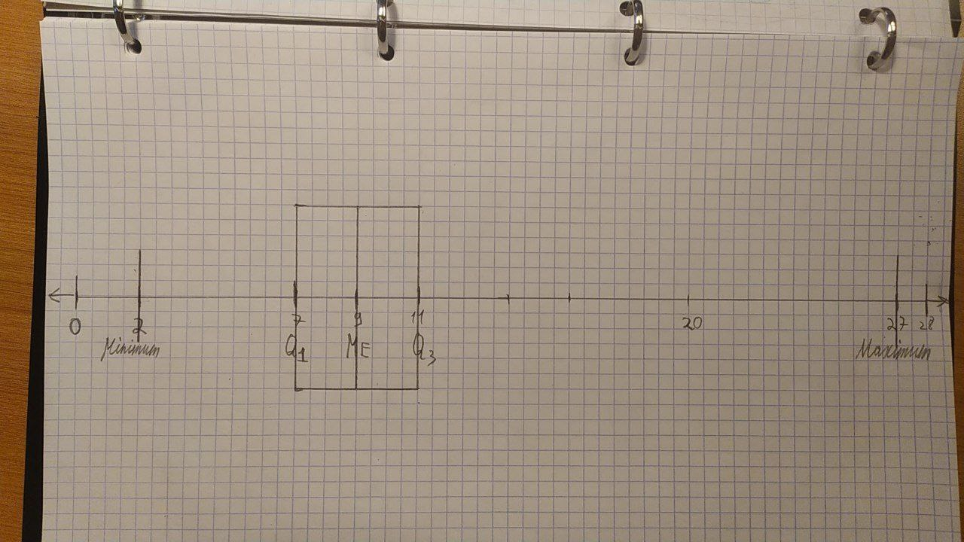

3 Анализ выбросов

4 Анализ формы
Характеристика | Обозначение | Значение | Что характерезует | Как вычисляется
Коэффициент асиметрии | A | 1.52 | характеризует степень несимметричности распределения ( плотности распределения ) относительно его среднего
Коэффициент эксцесса | E | 4.03 | показывает крутизну кривой распределения относительно кривой стандартного нормального распределения

Итоговый тест
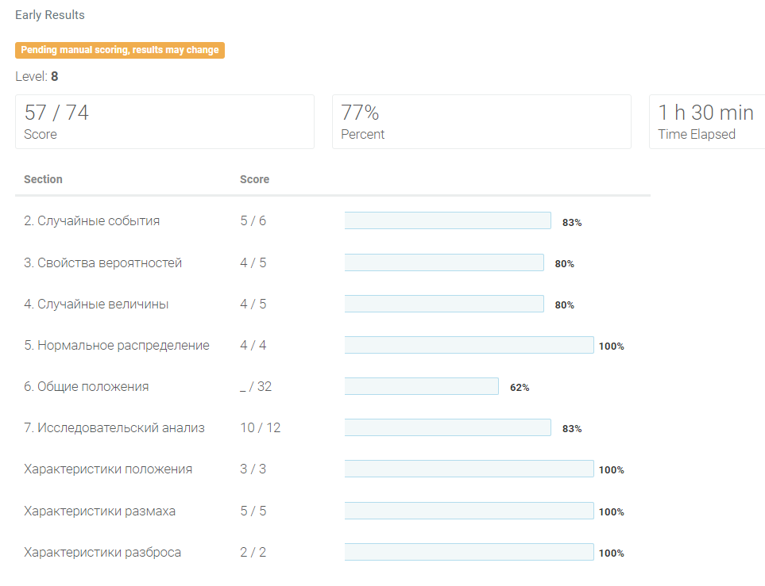
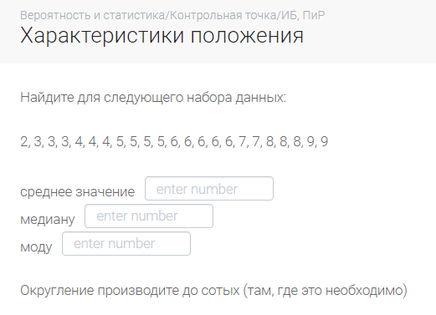
Вопрос 35

2 | 3 | 3 | 3 | 4 | 4 | 4 | 5 | 5 | 5 | 5 | 6 | 6 | 6 | 6 | 6 | 7 | 7 | 8 | 8 | 8 | 9 | 9

среднее значение (оно же выборочное среднее) | 5.6086956522 | 5.61
медиана | 6
мода | 6

Вопрос 36
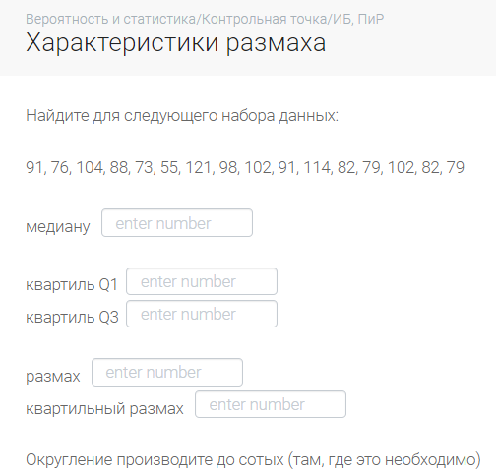

91 | 76 | 104 | 88 | 73 | 55 | 121 | 98 | 102 | 91 | 114 | 82 | 79 | 102 | 82 | 79

медиана | 89.5
квартиль 1 | 79
кваритль 3 | 102

размах | 66
квартильный размах IQR | 23

Вопрос 37
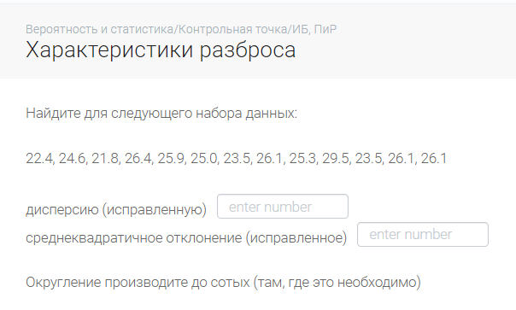

22.4 | 24.6 | 21.8 | 26.4 |  | 25.9 | 25 | 23.5 | 26.1 | 25.3 | 29.5 | 23.5 | 26.1 | 26.1

дисперсия исправленная |  | 4.0241025641 | 4.02

ср. квадр. Откл. Исправленное |  | 2.0060165912 | 2.01

 |  | функция ДИСП() вычисляет исправленную дисперсию, а ДИСПР() — выборочную.
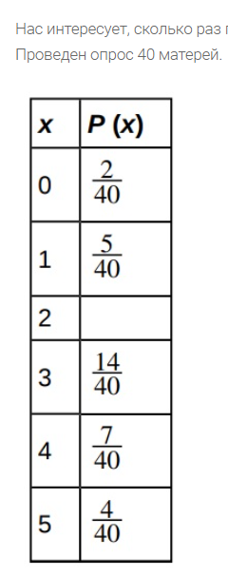

Вопрос 1
 | напоминают
0.05 | 0
0.125 | 1
0.2000000000 | 2
0.35 | 3
0.175 | 4
0.1 | 5

Пусть ответ = 3

Вопрос 3

90 | зеленый
60 | красный

150 | всего горит |  |  | бл исх = | 0.6
 |  |  |  | небл исх = | 0.4



 |  |  |  |  | Я прав?

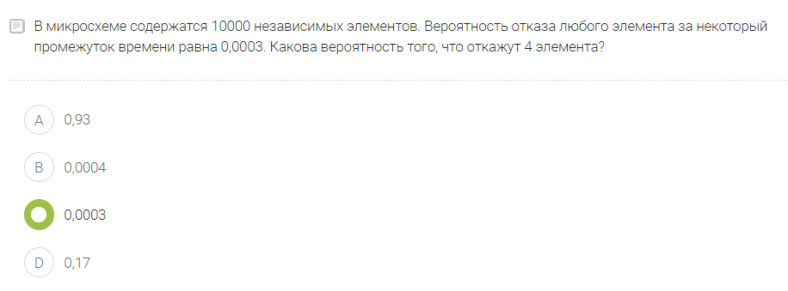

 |  |  |  |  | Я прав?

 |  |  |  |  | вер. Отказа |  | 0.0003

 |  |  |  |  | Не помню, как считать.
 |  |  |  |  | Полагаю, что такая вероятность крайне мала, т.к. должно выйти = 4 элемента из 10000

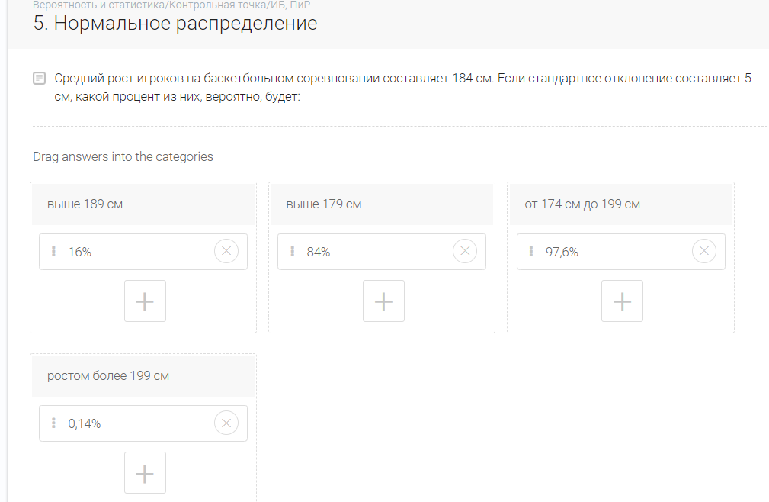

 |  |  |  |  |  |  |  |  |  |  |  |  |  |  |  |  |  |  |  |  | мат. Ожидание |  | 184

 |  |  |  |  |  |  |  |  |  |  |  |  |  |  |  |  |  |  |  |  | станд. Откл |  | 5

 |  |  |  |  |  |  |  |  |  |  |  |  |  |  |  |  |  |  |  |  | расставил на глазок

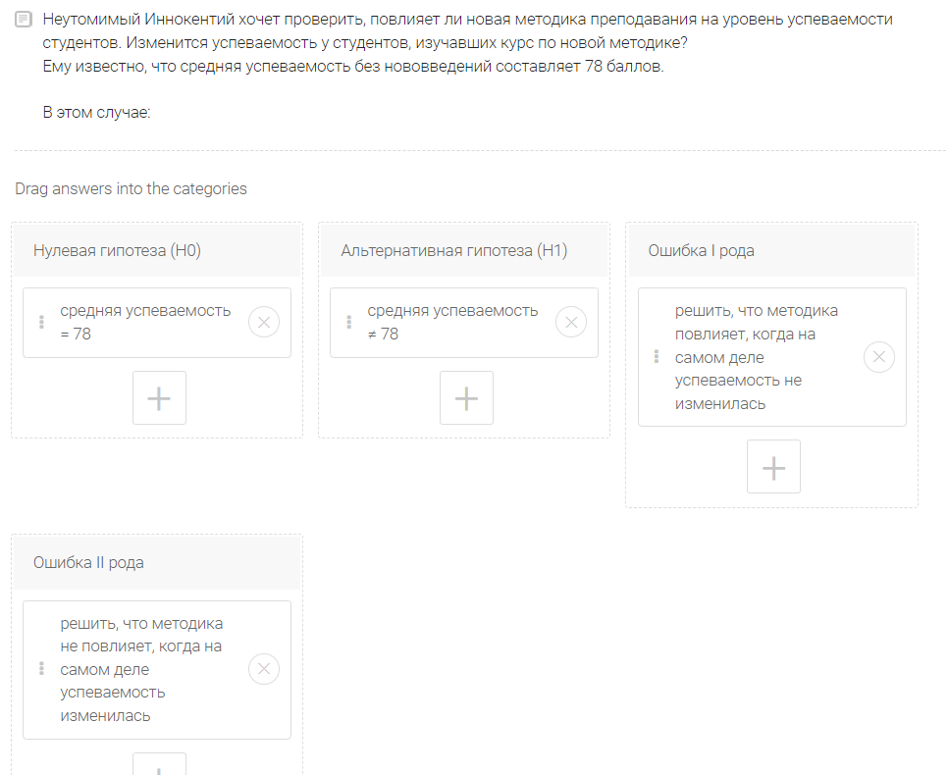

 |  |  |  |  |  |  |  |  |  |  |  |  |  |  |  |  |  |  |  |  | Примерно так

Отчёт 1
Отчёт: | 1) Первичная обработка данных |  |  |  |  |  |  |  |  |  |  |  | Отчёт: | 2) Исследовательский анализ данных

Гистограмма частот возрастов
 | Частота
(1;5] | 10
(5;10] | 50
(10;15] | 30
(15;20] | 2
(20;25] | 2
1) Собранные данные |  |  | 2) Гистограмма по данным |  |  |  |  | 3. Рассчитайте следующие значения: |  |  |  |  | 1. Определите следующие значения
Возраст детей | Умеренный выброс | Экстремальный выброс |  |  |  |  |  | 3.1 Выборочное среднее |  |  |  |  | Характеристика | Значение
2 | Нет | Нет |  |  |  |  |  | 3.2 Выборочное стандартное отклонение |  |  |  |  | Min | 2
3 | Нет | Нет |  |  |  |  |  | Характеристика | Обозначение | Значение | Что характерезует | Как вычисляется | Медиана | 9
4 | Нет | Нет |  |  |  |  |  | Выборочное среднее | x¯ | 9.6 | ср. ар. всех эл. набора | ср. ар. всех эл. набора | Max | 27
4 | Нет | Нет |  |  |  |  |  | Среднеквадратичное (стандартное) отклонение ДЛЯ ВЫБРОРОЧНОЙ ДИСПЕРСИИ | σ = s | 4.1 | Характеризует разброс значений относительно среднего (Математического ожидания). Она используется, т.к. единицы её измерения совпадают с единицами измерения данных набора. | √(s²) | Q₁ | 7
4 | Нет | Нет |  |  |  |  |  |  |  |  |  |  | Q₃ | 11
5 | Нет | Нет |  |  |  |  |  | 4. Каков формат данных? Обоснуйте. |  |  |  |  | IQR | 4
5 | Нет | Нет |  |  |  |  |  |  |  |  |  |  | 90-й процентиль | 14 | Процентиль - | указывает относительное положение значения данных, когда данные сортируются в числовом порядке от наименьшего к наибольшему.
5 | Нет | Нет |  |  |  |  |  | Дискретные данные - данные, которые могут принимать значения из строго определенного списка
5 | Нет | Нет |  |  |  |  |  | Продолжительность маршрута троллейбуса (количество вариантов продолжительности конечно): 10, 15, 25 мин.
5 | Нет | Нет |  |  |  |  |  |  |  |  |  |  | 2. Постройте коробковую диаграмму
6 | Нет | Нет |  |  |  |  |  | Непрерывные данные - это данные, которые могут принимать любое значение в заданном диапазоне.
6 | Нет | Нет |  |  |  |  |  | Пример: Длина стопы.
6 | Нет | Нет |  |  |  |  |  | Непрерывные данные необходимо группировать при анализе.
6 | Нет | Нет
6 | Нет | Нет
6 | Нет | Нет |  |  |  |  |  | Мои данные о возрасте - дискретны.
6 | Нет | Нет |  |  |  |  |  | Т.к. они представлены из множества целых чисел. И продолжительность жизни человека ограничена.
6 | Нет | Нет
6 | Нет | Нет |  |  |  |  | Шаг | 5. Алгоритм построения гистограммы
6 | Нет | Нет |  |  |  |  | 1 | Собрать данные
7 | Нет | Нет |  |  |  |  | 2 | Выявить максимальное и минимальное значения данных.
7 | Нет | Нет |  |  |  |  | 3 | Определить диапазон (размах) гистограммы вычитая из максимального значения данных минимальное
7 | Нет | Нет
7 | Нет | Нет |  |  |  |  | 4 | Полученный диапазон разделить на интервалы, предварительно определив их число (обычно 7-15 в зависимости от числа показателей) |  |  |  |  | 3. Что форма диаграммы говорит о концентрации данных?
7 | Нет | Нет |  |  |  |  | 5 | Все данные распределить по интервалам в порядке возрастания: левая граница первого интервала должна быть меньше наименьшего из имеющихся значений | Данный отступ необходим, чтобы было сразу понятно, что все данные набора попдают в интервал. Данный отступ опциональный. |  |  |  | Коробчатая диаграмма показывает, что наибольшая часть детей находится в возрасте от 7 до 11 лет (между 1 и 3 квартилями)
7 | Нет | Нет |  |  |  |  | 6 | Подсчитать частоту каждого интервала (Сколько данных в него входит)
7 | Нет | Нет |  |  |  |  | 7 | По полученным данным построить гистограмму - столбчатую диаграмму, высота столбиков которой соответствует частоте попадания данных в каждый из интервалов: |  |  |  |  | 4. Как с помощью коробковой диаграммы определить, есть ли потенциальные выбросы?
8 | Нет | Нет |  |  |  |  |  |  |  |  |  |  | Необходимо отметить на ней места, которые ограничивают диапазоны выбросов.
8 | Нет | Нет | Умеренный выброс - | значение данных, которое меньше, чем Q₁ – 1.5IQR или больше чем Q₁ + 1.5IQR и которое не является экстремальным выбросом |  |  |  | 6. Есть ли умеренные и/или экстремальные выбросы? |  |  |  |  | Если имеются данные, которые лежат в этих диапазонах, то они и являются выбросами
8 | Нет | Нет
8 | Нет | Нет |  |  |  |  |  | Ответ смотри левее в таблице с данными |  |  | Вопрос:
8 | Нет | Нет | Экстремальный выброс - | значение данных, которое меньше, чем Q₁ – 3IQR или больше чем Q₁ + 3IQR |  |  |  | Таблица границ выбросов |  |  | К каким выбросам следует относить данные, значения которых попали ровно на границу Экстремального и умеренного выброса? В рамках исследования это опредяется. Включительно или нет - не принципиально. Главное везде использовать один подход.
8 | Нет | Нет |  |  |  |  |  | Характеристика | Значение |  |  |  | 5. Как стандартное отклонение помогает определить концентрацию данных и наличие потенциальных выбросов?
8 | Нет | Нет |  |  |  |  |  | Q1 | 7
8 | Нет | Нет |  |  |  |  |  | Q3 | 11 |  | Я решил зделать так: |  | Стандартное отклонение s определяет насколько далеко может быть значение данных от среднего значения набора данных.
8 | Нет | Нет |  |  |  |  |  | IQR | 4 |  |  |  | Если s маленькое, то данные сильно сконцентрированны.
8 | Нет | Нет |  |  |  |  |  | Мин. умеренный выброс слева | 1 |  | Включаю в умеренный выброс |  | Если s велико, то вероятность наличия выбросов сильно возрастает.
8 | Нет | Нет |  |  |  |  |  | Мин. умеренный выброс справа | 13 |  | Включаю в умеренный выброс
8 | Нет | Нет |  |  |  |  |  | Мин. экстремальный выброс слева | -5 |  | Включаю в экстремальный выброс |  | 6. Что представляет собой IQR в этой задаче?
8 | Нет | Нет |  |  |  |  |  | Мин. экстремальный выброс справа | 19 |  | Включаю в экстремальный выброс |  | IQR = 4
8 | Нет | Нет |  |  |  |  |  | Вывод: Обозначать выбросы данных удобно используя создание правил условного форматирования |  |  |  |  | В моей задача IQR это разность между первыми 25 % детей и последними 25% детей по возрасту. Т.е. он говорит, что разница между первыми 25% и 75% детей по возрасту составляет 4 года.
8 | Нет | Нет
8 | Нет | Нет |  |  |  |  |  |  |  |  |  |  | 7. Найдите значение, которое составляет 1.5 стандартных отклонения:
8 | Нет | Нет |  |  |  |  |  |  |  |  |  |  | Среднее - медиана - x¯ = | 9.6 |  | О Медиане говорят серединное.
9 | Нет | Нет |  |  |  |  |  |  |  |  |  |  | Стандартное отклонение σ = s = | 4.1 |  | О среднем ар. говорят среднее. Здесь имеется в виду Среднее выборочное
9 | Нет | Нет |  |  |  |  |  |  |  |  |  |  | а. выше среднего _______ | 15.7
9 | Нет | Нет |  |  | Тест функции если вмести с ИЛИ |  |  |  |  |  |  |  | b. ниже среднего _______ | 3.5
9 | Нет | Нет |  |  |  | x = | 3
9 | Нет | Нет |  |  | интересующее знач1 | 1
9 | Нет | Нет |  |  | интересующее знач2 | 2
9 | Нет | Нет
10 | Нет | Нет |  |  |  | не 1 или 2
10 | Нет | Нет
10 | Нет | Нет
10 | Нет | Нет
10 | Нет | Нет
10 | Нет | Нет
10 | Нет | Нет
10 | Нет | Нет
10 | Нет | Нет
11 | Нет | Нет
11 | Нет | Нет
11 | Нет | Нет
11 | Нет | Нет
11 | Нет | Нет
11 | Нет | Нет
11 | Нет | Нет
11 | Нет | Нет
11 | Нет | Нет
11 | Нет | Нет
11 | Нет | Нет
11 | Нет | Нет
11 | Нет | Нет
11 | Нет | Нет
11 | Нет | Нет
12 | Нет | Нет
12 | Нет | Нет
12 | Нет | Нет
12 | Нет | Нет
12 | Нет | Нет
12 | Нет | Нет
13 | Да | Нет
14 | Да | Нет
14 | Да | Нет
14 | Да | Нет
14 | Да | Нет
14 | Да | Нет
14 | Да | Нет
14 | Да | Нет
15 | Да | Нет
19 | Нет | Да
20 | Нет | Да
21 | Нет | Да
23 | Нет | Да
27 | Нет | Да

Построение дов. интервала


 | 1) Найдите значения точечных оценок математического ожидания и стандартного отклонения

 | Математичческое ожидание x¯ = μ = |  |  |  | 9.6

 | Стандартное отклонение σ = s = |  |  |  | 4.1

 | 2) Постройте доверительный интервал для математического ожидания при известном стандартном отклонении (с помощью z-оценки).

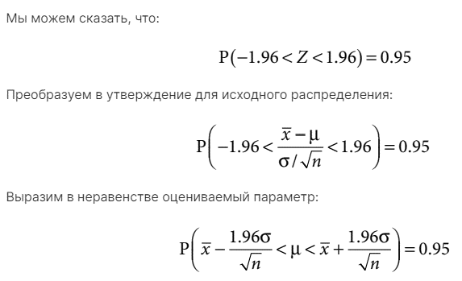
 | Количество измерений n = |  |  | 95
 | Известное стандартное отклонение σ = s = |  |  |  | 4.1
 | Пусть мой уровень доверия a = |  |  |  | 0.9

 | Вычисляю z-оценку

 | z-оценка = |  | 1.645

 | x¯ -z σ/√n | < | μ | < | x¯ + z σ/√n
Границы дов. Интервала с уровнем доверия = 0.9
 | 8.9198330857 | < | 9.6 | < | 10.301219546

Граница ошибки = |  | 0.7
Граница ошибки = расстояние от середины доверительного интеврала, до любой из его границ!

 | 3) Постройте доверительный интервал для математического ожидания при неизвестном стандартном отклонении (с помощью t-оценки).
 | T (большое) - Случайная велиичина
 | t-оценка (Конкретное значение случайной величины)

 | σ = s = | 4.1
 | n = | 95
 | P(T<t) = | 0.9 | (Выбранный мною уровень доверия)
 | t | 1.290622708
 | x¯ = μ = | 9.6105263158
 | x¯ -t s/√n | < | μ | < | x¯ + t s/√n
Границы дов. Интервала с уровнем доверия = 0.9
 | 9.0685787817 | < | 9.6 | < | 10.15247385

Граница ошибки = |  | 0.5

 |  | При распределении Стьюдента Граница ошбики < чем при Нормальном распределении
 |  | Это значит, что Распределение Стьюдента лучше подходит для описания этого набора данных?
 |  | *Размер выборки = 95 эл.

Отчёт 2 Точечное и дов. оцен
Отчёт 2: | 1) Описание данных

0) Собранные данные |  | 1) Укажите следующие значения:
Возраст детей
2 |  | выборочное среднее x¯ = _____ | 9.6
3 |  | выборочное стандартное отклонение σ = s = _____ | 4.1
4 |  | объём выборки n = _____ | 95
4
4
5
5 |  | 2) Объясните какие выборочные характеристики |  | Точечная оценка - | это выборочная характеристика, используемая в качестве приближенного значения неизвестной генеральной характеристики.
5 |  | можно взять в качестве точечных оценок и почему:
5 |  | 1. математического ожидания μ |  | Смещёнаня оценка - | оценка, имеющая тенденцию искажать оцениваемый параметр в одном конкретном направлении
5 |  | Выборочное среднее x¯ - т.к. представляет из себя несмещённую оценку
6 |  |  |  | Несмещённая оценка - | оценка, которая с равной вероятностью может представлять как завышенный, так и заниженное значение оцениваемого параметра
6 |  | 2. стандартного отклонения генеральной совокупности
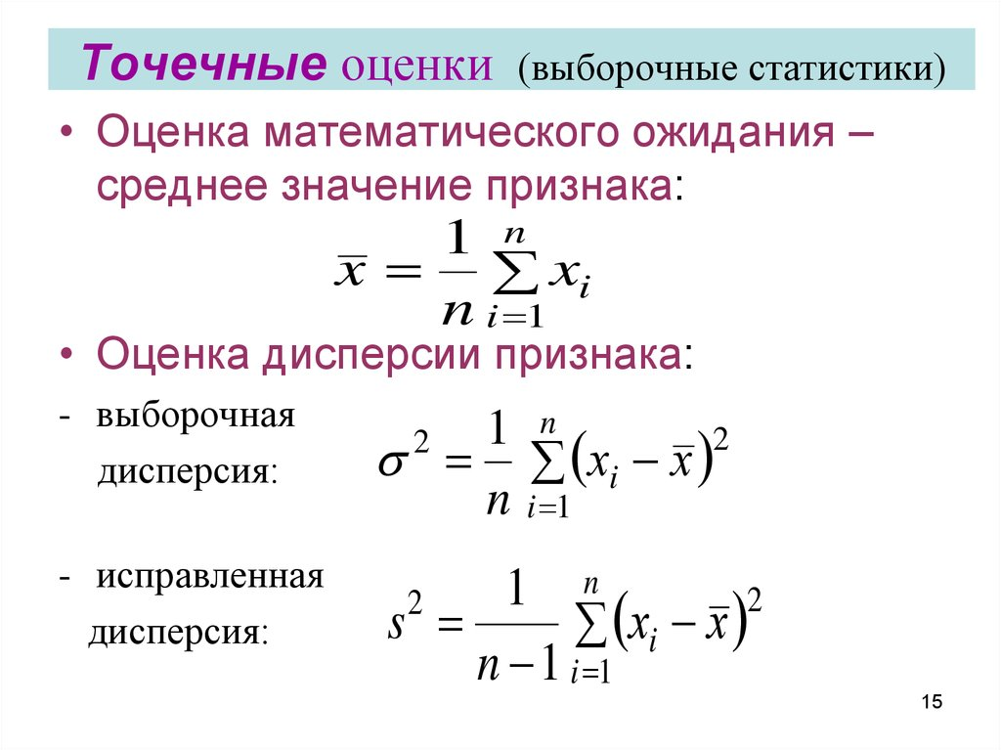
6 |  | Выборочная дисперсия - не подходит, т.к. является смещённой оценкой.
6 |  | Исправленная дисперсия - подходит, т.к. является хорошой оценкой дисперсии
6
6 |  | 3) Какие вероятностные распределения вы будете
6 |  | использовать при построении доверительного интервала и почему.
6
6 |  | Нормальное распределение должно дать лучшие оценки, чем распределение Стьюдента
6 |  | т.к. объём моей выборки n = 95, что больше 30.
7 |  | Однако даже при большом наборе данных распределение Стьюдента иногда даёт более хорошие результаты
7
7
7 | 2) Построение доверительного интервала
7
7
7
8 |  | 1) При заданном уровне доверии a = 0.9 рассчитайте: | Рассчёты на листе "Построение дов. интервала"
8
8 |  | а. Доверительный интервал: _____
8 |  | b. Граница ошибки: _____
8
8 |  | Используя Нормальное распределение | Используя распределение Стьюдента
8 | a. Доверительный интервал
8

 | b. Граница ошибки
8
8 |  | 2) Сколько площади в обоих хвостах в сумме y
8 |  | Вся площадь под графиком берётся за 1
8 |  | Поэтому
8 |  | y = 1 - a = 1 - 0.9 = 0.1
9
9 |  | 3) Сколько площади в каждом хвосте
9 |  | y/2 = y / 2 = 0.1 / 2 = 0.05
9 |  | 4) Рисуночки
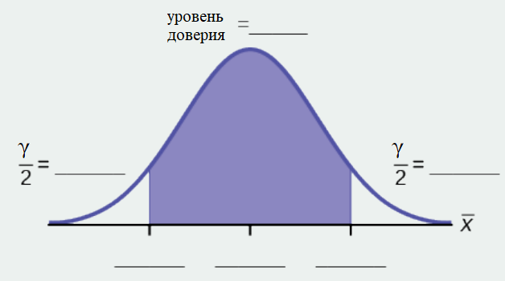
9
9
9
10
10
10
10
10
10
10
10
10
11
11
11
11
11 |  | 5) Некоторые студенты считают, что 90% доверительный интервал содержит 90% данных. Используйте вашу выборку и подсчитайте, сколько значений данных находится в пределах доверительного интервала. Какой это процент? Этот процент близок к 90%? Объясните, почему этот процент должен или не должен быть близок к 90%.
11
11
11 |  | Доверительный интервал при Нормальном Распределении имеет границы
11 |  | [8.92; 10.3]
11 |  | У меня в этом промежутке находится 7 значений
11 |  | Объем выборки n = 95
11
11 |  | 7 от 95 это 7.37%
11 |  | Этот процент далёк от 90%
11
12 |  | Процент данных содержащихся в пределах доверительного интервала может сильно отличаться от % площади, которые покрывает этот интервал.
12 |  | Это связано с тем, что данные могут располагаться по разному в рамках заданного интервала.
12 |  | Их расположение зависит от распределения, по которому они размещаются.
12
12 |  | 6) Что такое доверительный интервал по простому?
12
13 |  | Доверительный интервал - это интервал, который можно задать для того, чтобы гарантировать что
14 |  | некоторый параметр лежит в заданом диапозоне.
14 |  | Гарантия даётся с разным кол. процентов вероятности, поэтому размер доверительного интервала выбирается по разному
14 |  | в разных ситуациях.
14
14 |  | 7) Доверительный интервал для данного исследования
14
14 |  | В моём исследовании доверительный интервал показывает, что скорее всего возраст ребенка в лагере будет принадлежать диапозону
15 |  | от 8.92
19 |  | до 10.3
20 |  | лет
21
23
27 |  | *Дальнейшие рассчёты решил делать с Нормальным распределением
 | 3) Анализ доверительного оценивания
 |  |  | Доверительный интервал |  | * Чем ниже в таблице, тем больше уровень доверия и тем больше размер интервала
 | Уровень доверия a | z-оценка | Нижняя граница Дов. Интервала (x¯ -z σ/√n) | Верхняя граница Дов. Интервала (x¯ + z σ/√n) | Центр дов. Интервала | Граница ошибки
 | 0.5 | 0.6744897502 | 9.3 | 9.9 | 9.6 | 0.3
 | 0.8 | 1.2815515655 | 9.1 | 10.1 | 9.6 | 0.5
 | 0.95 | 1.9599639845 | 8.8 | 10.4 | 9.6 | 0.8
 | 0.99 | 2.5758293035 | 8.5 | 10.7 | 9.6 | 1.1
 | Количество измерений n = | 95
 | Известное выборочное стандартное отклонение σ = s = | 4.1
 | Математичческое ожидание μ = | 9.6

 | 2. Что происходит с границей ошибки по мере увеличения уровня доверия?
 | По мере увеличения ур. Доверия a граница ошибки увеличивается
 | Чем больше ур. Доверия, тем больше данных в ключаются и тем больше размер доверительного интервала.
 | Т.к. граница ошибки считается, как расстояние от центра дов. Интервала, до его границы получается, что чем больше дов. Интервал и его уровень доверия, тем больше граница ошибки.
 | Увеличивается или уменьшается длина доверительного интервала?
 | Длина доверительного интервала увеличивается. Это происходит из-за того, что чем больше ур. Доверия, тем больше и длина интервала, т.к. покрывается больше данных.
 | Объясните, почему это происходит.
 | Объяснил выше.

Отчёт 3 Провекра Ст. Гипотез
https://ithub.bulgakov.app/lessons/34232

Проверка гипотезы о среднем (5 баллов)

Укажите теоретическое среднее значение изучаемой вами совокупности (математическое ожидание).
Данное мат. Ожидание посчитано по выборке, что у меня имеется.
μ | 9.6
Используя свою выборку, проведите проверку гипотезы, чтобы определить, ниже ли
среднее значение для ваших данных.

H0 - нулевая гипотеза (то, что заявляется)
H1 - альтернативная гипотеза (то, что мы подозреваем и хотим проверить на истинность)

1. H₀: μ = 9.6 | Средний возраст ребенка ЛПР в ген. Совокупности = 9.6 лет
2. H₁: μ < 9.6 | Предположение, что средний возраст ребенка ЛПР в ген. Совокупности < 9.6 лет

Пусть уровень значимости теста a = | 0.05

p-value = ? (Для H0)
Результат Гипотезы H0 = ?

p-value = P(x < 10)

x~ N(Мю; σ2)

3. Словами определите случайную величину: | X = Возраст ребенка ЛПР

4. Распределение, используемое для теста _______________________.
5. Определите критерий (тестовую статистику), используя ваши данные.

6. Нарисуйте график и обозначьте его соответствующим образом. Заштрихуйте фактический уровень значимости. Определите p-значение.

7. Вы отвергаете или принимаете нулевую гипотезу? Почему?

8. Напишите чёткий вывод, используя полное предложение.

 |  | Проверка гипотезы о доле (5 баллов)

 |  | Укажите теоретическое значение вероятности появления некоторого события для изучаемой вами совокупности. Используя свою выборку, проведите проверку гипотезы, чтобы определить, отличается ли эта характеристика для ваших данных.
 |  | 1. H₀: _____________
 |  | 2. H₁: _____________
 |  | 3. Словами определить случайную величину: _____=______________________________
 |  | 4. Распределение, используемое для теста _______________________.
 |  | 5. Определите критерий (тестовую статистику), используя ваши данные.
 |  | 6. Нарисуйте график и обозначьте его соответствующим образом. Определите критическую область. Отметьте значение критерия
 |  | 7. Вы отвергаете или принимаете нулевую гипотезу? Почему?
 |  | 8. Напишите четкий вывод, используя полное предложение.

 |  |  | Проверка гипотезы о нормальном распределении (5 баллов)
 |  |  | Ссылка на инструкцию
 |  |  | Проверьте, соответствует ли ваша выборка нормальному распределению.
 |  |  | 1. Используя оценки среднего и стандартного отклонения запишите: X ~ N (_______, _______)

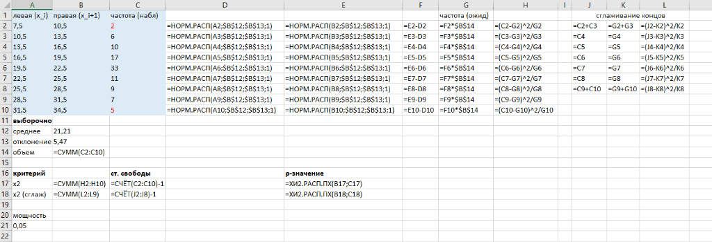
 |  |  | X ~ N (Мю, a)

 |  |  | Границы диапозона
 |  |  | левая (x_i) | правая (x_i+) | Частота (в диапозоне) |  |  |  | частота (ожид)
 |  |  | 2 | 4.5 | 5 |  | 0.031894013629 | 0.1067677358 | 0.074873722173 | 7.1130036064 | 0.62769323451
 |  |  | 4.5 | 7 | 22 |  | 0.1067677358 | 0.26299266102 | 0.15622492522 | 14.841367896 | 3.4529171407
 |  |  | 7 | 9.5 | 24 |  | 0.26299266102 | 0.49027066513 | 0.2272780041 | 21.59141039 | 0.26868573226
 |  |  | 9.5 | 12 | 30 |  | 0.49027066513 | 0.72084912821 | 0.23057846309 | 21.904953993 | 2.9915502162
 |  |  | 12 | 14.5 | 8 |  | 0.72084912821 | 0.88398030665 | 0.16313117844 | 15.497461952 | 3.627170429
 |  |  | 14.5 | 17 | 1 |  | 0.88398030665 | 0.96445311625 | 0.080472809599 | 7.6449169119 | 5.7757227809
 |  |  | 17 | 19.5 | 1 |  | 0.96445311625 | 0.99212448914 | 0.02767137289 | 2.6287804245 | 1.0091849614
 |  |  | 19.5 | 22 | 2 |  | 0.99212448914 | 0.99875432575 | 0.0066298366115 | 0.6298344781 | 2.9807094129
 |  |  | 22 | 24.5 | 1 |  | 0.99875432575 | 0.99986054873 | 0.0011062229837 | 0.10509118345 | 7.6206372759
 |  |  | 24.5 | 27 | 1 |  | 0.99986054873 | 0.99998901671 | 0.00012846797265 | 0.012204457401 | 79.949480906
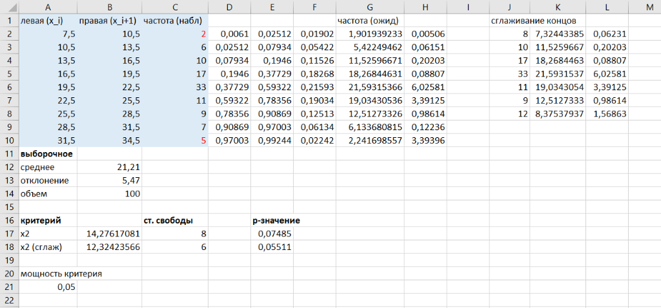
 |  |  | Выборочные характеристики для расчётов
 |  |  | среднее = мат. Ожидание = μ = | 9.6
 |  |  | отклонение выб = σ = s | 4.1
 |  |  | объем = n = | 95

 |  |  | 2. Перегруппируйте данные, используя 10 интервалов.

 |  |  | Самый младший возраст = | 2
 |  |  | Самый старший возраст = | 27
 |  |  | Разница возрастов = | 25
 |  |  | Размер столбца, чтобы поделить на 10 равных интервалов = | 2.5
 |  |  |  | 1.25
 |  |  | Средние значения диапозонов | 1.25 | 3.75 | 6.25 | 8.75 | 11.25 | 13.75 | 16.25 | 18.75 | 21.25 | 23.75
 |  |  | Возраст | (2;4.5] | (4.5;7] | (7;9.5] | (9.5;12] | (12;14.5] | (14.5;17] | (17;19.5] | (19.5;22] | (22;24.5] | (24.5;27]
 |  |  | Частота | 5 | 22 | 24 | 30 | 8 | 1 | 1 | 2 | 1 | 1

 |  |  | Кумулятивная | 5 | 27 | 51 | 81 | 89 | 90 | 91 | 93 | 94 | 95
 |  |  | Медиана | 44.5 | 44.5 | 44.5 | 44.5 | 44.5 | 44.5 | 44.5 | 44.5 | 44.5 | 44.5
 |  |  |  |  |  | медиана кумуляты |  | 44.5

 |  |  | 3. Рассчитайте следующее:
 |  |  | наименьшее значение = _________
 |  |  | 10-й процентиль = __________ | 5.4
 |  |  | 20-й процентиль = __________ | 6
 |  |  | 30-й процентиль = __________ | 8
 |  |  | 40-й процентиль = __________ | 8
 |  |  | 50-й процентиль = __________ | 9
 |  |  | 60-й процентиль = __________ | 10
 |  |  | 70-й процентиль = __________ | 11
 |  |  | 80-й процентиль = __________ | 12
 |  |  | 90-й процентиль = __________ | 14
 |  |  | наибольшее значение = _________

 |  |  | 4. Для каждого интервала подсчитайте наблюдаемое значение частоты и запишите его. Затем определите ожидаемое значение частоты и запишите.

 |  |  | 5. H₀: ________
 |  |  | 6. H₁: ________

 |  |  | 7. Какое распределение следует использовать для проверки гипотезы?

 |  |  | 8. Почему вы выбрали это распределение?

 |  |  | 9. Рассчитайте тестовую статистику.

 |  |  | 10. Найдите p-значение.

 |  |  | 11. Нарисуйте график ситуации. Пометьте и масштабируйте ось x. Отметьте область, соответствующую p-значению.

 |  |  | 12. Сформулируйте свое решение.

 |  |  | 13. Сформулируйте свой вывод полным предложением.

